Einführung
Finanzplan für Wohnprojekte
Version 1.0 - Stand 12/2024

Der Finanzplan stellt im engeren Sinne einen "Liquiditätsplan" dar. Geplante Einnahmen werden geplanten Ausgaben gegenübergestellt und vereinfacht gesagt geschaut, ob am Ende eines jeden Jahres im besten Fall der Bestand an liquiden Mitteln (in der Regel der Kontostand und der Kassenbestand) positiv bleibt. Auf eine steuerliche bzw. buchhalterische Betrachtung ("Plan-Gewinn- und Verlustrechnung", "Plan-Bilanz" inkl. Entwicklung des Eigenkapitals und steuerliche Auswirkungen) haben wir in der Version des Finanzplan noch verzichtet.

Der Finanzplan ist für die meisten gemeinschaftlichen Rechtsformen geeignet und kann sowohl für die Gründungsphase auch als für die späteren Phasen der Entwicklung eines Wohnprojekts genutzt werden. Ein Wohnprojekt in der Form einer Wohnungseigentümergemeinschaft (WEG) kann mit diesem Plan nicht abgebildet werden.

Wir empfehlen das Tabellenblatt "Erläuterungen" auszudrucken oder auf einen zweiten Bildschirm darzustellen, da wir dort zu vielen Positionen Ausfüllhinweise geben.

Wenn Ihr Fragen, Hinweise oder Verbesserungsvorschläge habt, dann sendet gern eine E-Mail an Frank (Döderlein) oder Sebastian (Henkel) von der Stiftung trias. Sollte Ihr Beratungsbedarf haben, nehmt gern Kontakt zu den Autoren bzw. den Berater*innen auf dem Wohnprojektportal auf.

Disclaimer: Für die Richtigkeit der Inhalte und der Formeln können weder die Autoren noch die Stiftung trias eine Garantie übernehmen. Auch stellt dieser Finanzplan keine Rechtsberatung dar (z.B. für oder gegen eine bestimmte Rechtsform). Der Finanzplan wurde mehrfach getestet, dennoch können Fehler nicht 100%ig ausgeschlossen werden.

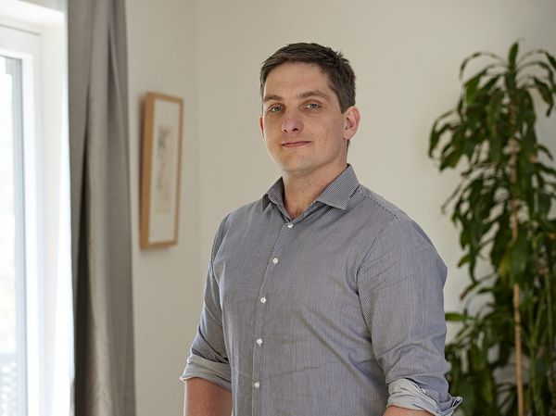
Autor | Co-Autor | Co-Autor
Frank Döderlein | Sebastian Henkel | Michael Stellmacher


© Henriette Braun | © Stiftung trias | © Thomas Puschmann

Immobilien & Projekte e.K. | Stiftung trias | Dienstleistungskombinat
Inh. Frank Döderlein | Sebastian Henkel | Michael Stellmacher
Reisstr. 40a | Droste-Hülshoff-Str. 43 | Lützner Str. 39
Dresden | 45525 Hattingen (Ruhr) | 04177 Leipzig
www.frankdoederlein.de | www.stiftung-trias.de | www.dienstleistungskombinat.de

Frank Döderlein ist gelernter Banker, Diplomkaufmann (FH), zertifizierter Mediator für selbstverwaltete Gruppen und begleitet mit seiner Firma vor allem Wohnprojekte und Freie Schulen (unter anderem bei allen finanziellen Fragen). Er hat 2013 ein größeres genossen-schaftliches Wohnprojekt in der Nähe von Dresden mitgegründet, in dem er heute weiterhin lebt. | Sebastian Henkel ist ebenfalls gelernter Bankkaufmann, sowie B.Sc. Finance und ist im Team der Stiftung trias vorwiegend im Bereich Projektentwicklung /-begleitung beschäftigt. Eigene Erfahrung macht Sebastian bei der Gründung des Wohnprojekts "Bunter Block eG" in Bochum. | Michael Stellmacher ist Mitgründer und Projektentwickler in der SoWo Leipzig eG und Geschäftsführer der „Dezentrale – Netz für gemeinschaftliches Wohnen in Sachsen“. Er berät und begleitet Wohnprojekte in allen Phasen, mit besonderem Schwerpunkt auf Dachgenossenschaften.

